2．オンラインフレームワークについて
システム名 |  |  |  | ASWツアー内際共通 |  | ドキュメント名 |  |  |  | オンラインフレームワーク設計書 |  | フェーズ | 基本設計 | 版 | 1.0.0
設計書種別 |  |  |  | 2．オンラインフレームワークについて |  | ID |  |  |  |  | 名称 | 作成日 | 2016-09-30 | 作成者 | 安部 仁
 |  |  |  |  |  |  |  |  |  |  |  | 更新日

 | 2．オンラインフレームワークについて

 |  | (1) 概説
 |  |  | ・ASWツアー基盤におけるオンラインアプリケーションの高生産性・高品質な開発の実現を目的に、オンラインアプリケーションの基盤となる
 |  |  |  | ・オンラインフレームワーク機能
 |  |  |  | ・各層の結合度を疎結合にする機能
 |  |  | を提供する。また、生産性を向上させるためのツールを提供する。

 |  | (2) フレームワークの選定
 |  |  | 本プロジェクトではSpring Framework4.2をベースにしたNSSOL社製のフレームワークDukeNavire1.4.1を採用する。
 |  |  | 以降、本書で「フレームワーク」と定義する範囲はSpring Framework/MyBatis、DukeNavire、個別フレームワークの3つを指す。
 |  |  | [参考]フレームワークの採用のポイントは下記である。
 |  |  |  | ① | フレームワークの機能が充実していること。
 |  |  |  | ② | 環境構築や要素技術の実装ガイドが充実していること。（ガイドは極力日本語が望ましい）
 |  |  |  | ③ | フレームワークの開発・保守が継続しており、長期間にわたって利用できること。
 |  |  |  | ④ | 業界としての採用実績が豊富であること。

 |  | (3) DukeNavireとは
 |  |  | ・Javaアプリケーションの開発プロジェクトを機能と実装方法の両面から支援する総合的なフレームワーク
 |  |  | ・Spring FrameworkとMyBatisを中心としたOSSライブラリの組み合わせとして構成されている。
 |  |  | ・ライブラリのみではなく、様々な開発支援ツールやサンプル、開発手順などのガイド類も併せて提供されている。
 |  |  | ・DukeNavireを構成する主要なライブラリについて以下に示す。
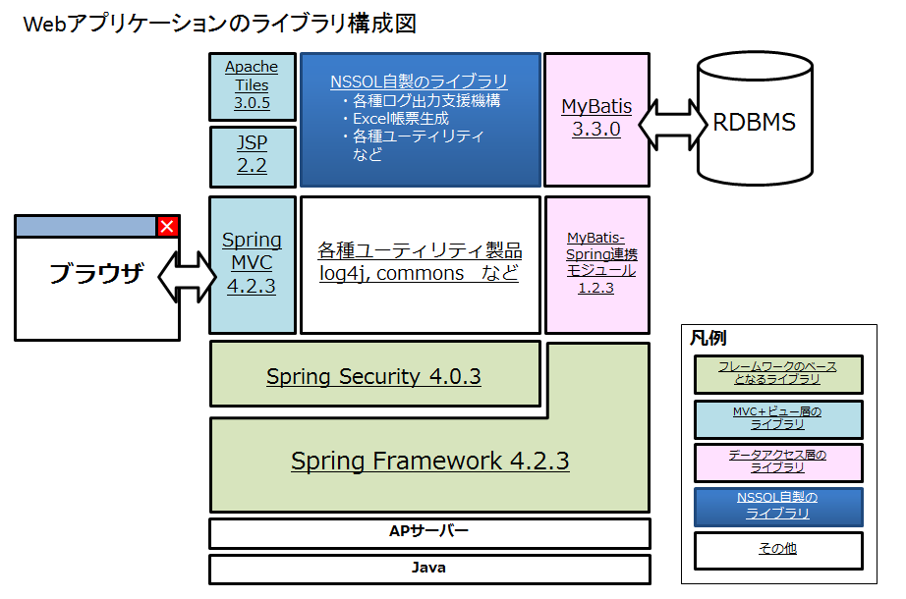

 |  |  | 参考）
 |  |  | 01_概要/01_全体概要/01_DukeNavire 全体概要説明書_ver.1.4.0.pptx

 |  | (4) DukeNavireの提供物と適用する工程
 |  |  | DukeNavireの提供物は以下の4種類から構成され、詳細設計～テスト工程において利用する。

 |  |  |  | 提供物 |  | 内容
 |  |  |  | 導入ガイド・開発ガイド |  | 個別機能の実装者だけでなく、共通機能担当者向けの説明までを含めた開発ガイド
 |  |  |  | ライブラリ・プロジェクト雛型 |  | DukeNavireを構成するライブラリ一式
 |  |  |  | 開発支援ツール |  | Spring用のJavaクラスやDAO、SQLといった様々なソースコードを自動生成するコードジェネレータ
 |  |  |  | サンプル学習資料 |  | チュートリアルや各機能別の多数の実装サンプル、ECサイトを例とした具体的なデモアプリケーション

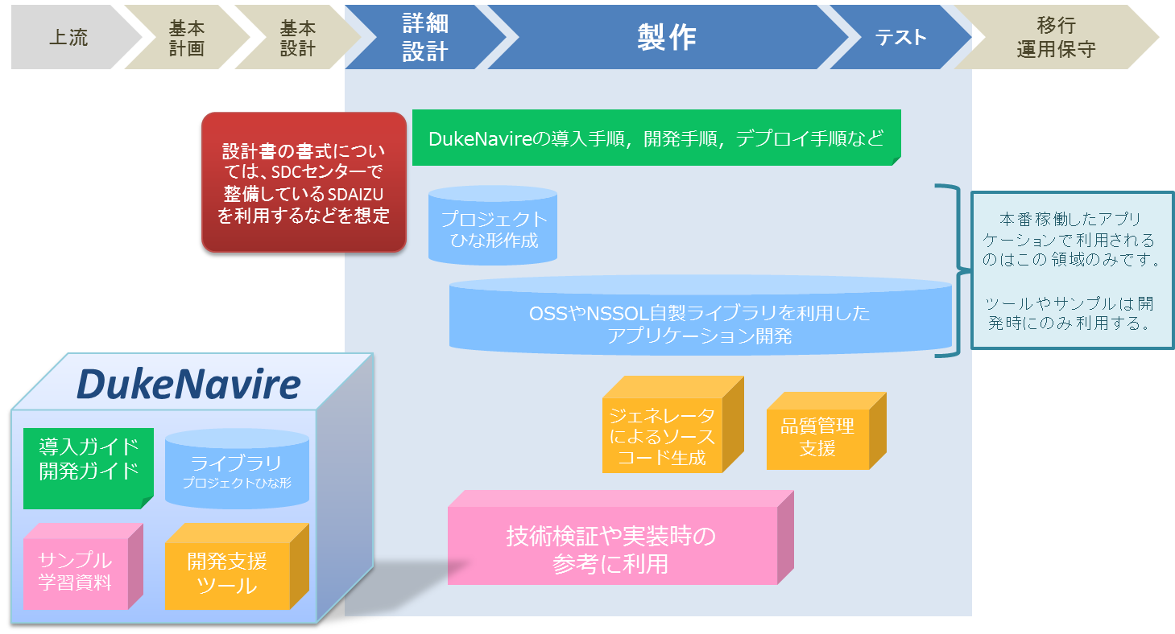

 |  |  |  | ※ 出典）01_DukeNavire 全体概要説明書_ver.1.4.0.pptx。プロジェクト外の情報を含みます。

 |  | (5) DukeNavireが提供する開発ツール
 |  |  | DukeNavireの開発にあたり、同フレームワークより提供される開発ツールについて以下に記載する。
 |  |  | ※プロジェクトで利用しないツールを含みます。
 |  |  |  | ツール名 |  |  | 説明
 |  |  |  | Formクラスジェネレーター |  |  | 所定のExcelファイルに画面項目定義を記載したものをEclipse上のツールに読み込ませてFormクラスを自動生成する。
 |  |  |  |  |  |  | 生成される内容は以下の通り。
 |  |  |  |  |  |  |  | ① | Formクラス
 |  |  |  |  |  |  |  | ② | Formクラス内のJavaDoc
 |  |  |  |  |  |  |  | ③ | Formクラス内のフィールドに対するバリデーションのアノテーション
 |  |  |  |  |  |  |  | ④ | 個別エラーメッセージを定義した際のメッセージファイル
 |  |  |  | 画面遷移ジェネレーター |  |  | Eclipse上のツールで画面遷移の定義を描画し、Controllerクラスとjspファイルの雛形を自動生成する。
 |  |  |  |  |  |  | 生成される内容は以下の通り。
 |  |  |  |  |  |  |  | ① | Controllerクラスの雛形
 |  |  |  |  |  |  |  | ② | JSPファイルの雛形
 |  |  |  | MyBatisマッパージェネレーター |  |  | DBのテーブル定義やSQL文から、データアクセスに必要なソースコードを自動生成する。
 |  |  |  |  |  |  | 生成される内容は以下の通り。
 |  |  |  |  |  |  |  | ① | DAOクラス
 |  |  |  |  |  |  |  | ② | 検索結果格納用クラス(Recordクラス)
 |  |  |  |  |  |  |  | ③ | 実行されるSQL定義ファイル
 |  |  |  | メッセージプロパティ生成ツール |  |  | 所定のExcelファイルにメッセージ定義を記載したものを専用のツールに読み込ませてアプリケーション内で利用する
 |  |  |  |  |  |  | 各種メッセージ用のプロパティファイルを自動生成する。
 |  |  |  |  |  |  | 生成される内容は以下の通り。
 |  |  |  |  |  |  |  | ① | メッセージファイル
 |  |  |  | ソースコード検査支援スクリプト |  |  | NSSDCのソースコード検査サービス(JTest)を利用するための形式に変換する。

 |  |  |  | アノテーション規約チェッカー |  |  | 以下の機能を提供する。
 |  |  |  |  |  |  |  | ① | 利用しているアノテーションの一覧表示・フィルタリング
 |  |  |  |  |  |  |  | ② | ルール定義による、アノテーション規約準拠チェック
 |  |  |  |  |  |  |  | ③ | 規約に整合しているソースのリストアップ
 |  |  |  |  |  |  |  | ④ | 規約に整合していないソースのリストアップ

 |  | (6) 参考
 |  |  | 本フレームワークを理解する上で有用なサイトを以下に記載する。

 |  |  | DukeNavire HP:
 |  |  |  | http://www.sdc.ns-sol.co.jp/services/apfw/dukenavire/index.html
 |  |  | DukeNavire各種資料(SVN):
 |  |  |  | [プロジェクト向けに修正]
 |  |  | Spring Framework HP:
 |  |  |  | http://projects.spring.io/spring-framework/
 |  |  | MyBatis-Spring HP:
 |  |  |  | http://mybatis.org/spring/ja/

4．オンラインアプリケーションの設計
システム名 |  |  |  | ASWツアー内際共通 |  |  |  | ドキュメント名 | オンラインフレームワーク設計書 |  |  |  | フェーズ | 基本設計 | 版 | 1.0.0
設計書種別 |  |  |  | 4．オンラインアプリケーションの設計 |  |  |  | ID |  |  | 名称 |  | 作成日 | 2016-09-30 | 作成者 | 安部 仁
 |  |  |  |  |  |  |  |  |  |  |  |  | 更新日 |  | 更新者

 | 4．オンラインアプリケーションの設計

 |  | (1) オンラインアーキテクチャ
 |  |  | オンラインアーキテクチャを以下に示す。
 |  |  | ・各端末はインターネット経由でWeb/APサーバーへ接続する。
 |  |  | Web/APサーバーはLBによる負荷分散とし、いずれかに接続される。
 |  |  | ・アプリケーションレイヤーではプレゼンテーション層→サービス層→インテグレーション層の順に処理を呼び出し、内部リソースまたは外部システムとデータを送受信する。

コンシューマ
内部リソース
Oracle
Web/APサーバー
インターネット
アプリケーション実装部分
プレゼンテーション層
サービス層
インテグレーション層
次期基幹
販売API
DukeNavire
LB
Spring Framework
MyBatis
次期基幹（LOOKS)
LOOKS
WebLogic
JVM
ATLAS
Apache
予約情報
OS (RHEL)
次期SPOOK
検索API

MyBus
オプション検索API

Minds
会員・SkyCoinAPI

外部システム
Google Map
Google Calendar
asoview!

 |  | (2) オンラインアプリケーションの全体構造
 |  |  | 上図のオンラインアーキテクチャのうち、アプリケーションレイヤーについて以下に構造に分類する。
 |  |  | 各層は隣接する層のみを呼び出す。
 |  |  |  | 層 |  | 責務
 |  |  |  | View |  | Viewは画面の入出力を行う。

 |  |  |  | Controller |  | ControllerはViewとModelの制御をする。ここでは表示処理、ビジネスロジックの実行は行わず、Viewからの入力に応じて、必要なビジネスロジックの実行をServiceに依頼し、実行結果の表示をViewに依頼する。

 |  |  |  | Model |  | Modelはビジネスロジックを実行する。

 |  |  |  | Integration |  | IntegrationはDBやメールサーバーといった内部リソースへの接続や外部システムとの接続を実行する。

 |  |  |  | 全層共通 |  | 業務アプリケーションを実現する上で基礎的な処理機能を行う。

 |  |  | ・また、個々の層で用意する部品について以下に記載する。
プレゼンテーション層
サービス層
インテグレーション層
View
Controller
Service
Integration
業務アプリケーション
標準Record
標準SQLファイル
標準Mapper
インターフェース
Form
JSP
Controller
Service
インターフェース
Service
個別Mapper
インターフェース
個別Record
個別SQLファイル

Gateway
個別API向けインタフェース

個別API向けDTO

オンラインフレームワーク
タグライブラリ
入力値検証
DBアクセサ

ページング処理
外部連携
メール送信

全層共通

認証
認可
セッション管理
ログ出力
トランザクション管理
コネクション管理
メッセージ管理
プロパティ管理
帳票機能
CSV出力
脆弱性
ユーティリティ
例外ハンドリング
多言語対応

Excel出力

凡例
ツールから
スケルトンコード作成
ツールから生成
個別に実装
フレームワークで
提供

 |  |  |  | 層 |  |  | 部品 |  |  | 形式 | 作成方法 | 説明
 |  |  |  | プレゼンテーション層 |  |  | JSP |  |  | *.jsp | ツールから生成 (スケルトンコード) | ユーザーインターフェースを提供する。入力された値をControllerクラスに引き渡し、処理結果を表示する。

 |  |  |  |  |  |  | Controllerクラス |  |  | *.java | ツールから生成 (スケルトンコード) | JSPよりパラメーター(Formクラス)を受け取り、ビジネスロジックを実装するServiceクラスを呼び出し、結果をJSPに返却する。Contollerクラスは処理制御のみを実装する。

 |  |  |  |  |  |  | Formクラス |  |  | *.java | AP開発者が実装 | JSPとControllerクラスでやりとりする入出力項目を保持するクラス。
 |  |  |  | サービス層 |  |  | Serviceインターフェース |  |  | *.java | AP開発者が実装 | ControllerクラスがServiceクラスを呼び出す際のインタフェース。
 |  |  |  |  |  |  | Serviceクラス |  |  | *.java | AP開発者が実装 | ビジネスロジックを実装するクラス。Controllerクラスより受け取ったパラメーターをもとに処理を記述する。Mapperインタフェースを呼び出すほか、共通機能よりメール送信や外部システムへの通信を呼び出す。

 |  |  |  | インテグレーション層 |  |  | 標準Recordクラス |  |  | *.java | ツールから生成 | DBからの検索結果を保持するクラス。Mapperインタフェースで呼び出されたSQLファイルの結果を保持する。

 |  |  |  |  |  |  | 標準Mapperインタフェース |  |  | *.java | ツールから生成 | DBへのアクセスメソッドを保持するクラス。インタフェースの実装は行わず、MyBatisの機構により標準SQLファイルを呼び出す。

 |  |  |  |  |  |  | 標準SQLファイル |  |  | *.java | ツールから生成 | 標準Mapperインタフェースで記述したアクセスメソッドに対応して実行するSQL文を記述したファイル。

 |  |  |  |  |  |  | 個別Recordクラス |  |  | *.java | AP開発者が実装 | DBからの検索結果を保持するクラス。Mapperインタフェースで呼び出されたSQLファイルの結果を保持する。

 |  |  |  |  |  |  | 個別Mapperインタフェース |  |  | *.java | AP開発者が実装 | DBへのアクセスメソッドを保持するクラス。インタフェースの実装は行わず、MyBatisの機構により個別SQLファイルを呼び出す。

 |  |  |  |  |  |  | 個別SQLファイル |  |  | *.java | AP開発者が実装 | 個別Mapperインタフェースで記述したアクセスメソッドに対応して実行するSQL文を記述したファイル。

 |  |  |  |  |  |  | Gatewayクラス |  |  | *.java | AP開発者が実装 | 外部のAPIをコールするためのクラス。フレームワークの提供する各プロトコル（soap、REST)向け通信共通クラスを使用し、連携を実現する。

 |  |  |  |  |  |  | 個別API向けインタフェース |  |  | *.java | ツールから生成 | 個別のAPIをコールするために使用するインタフェース。WSDLあるいはインタフェース仕様より生成する。
 |  |  |  |  |  |  | 個別API向けDTO |  |  | *.java | ツールから生成 | 個別APIインタフェースにて使用するDTO。データ、パラメタの受け渡しに使用する。WSDLあるいはインタフェース仕様より生成する。

 |  |  |  | * Record/Mapperインタフェース/SQLファイルにおける標準と個別の違い
 |  |  |  |  | ・ともにMyBatisジェネレーターを利用する点では変わらないが、標準Record/Mapperインタフェース/SQLファイルはDBのテーブル定義より自動的に生成される。
 |  |  |  |  | ・生成されるものは主キーによるSELECT文、DML文といった基本的なCRUDのみである。
 |  |  |  |  | ・テーブル結合や複雑な条件句等を指定したSQLについては個別Record/Mapperインタフェース/SQLファイルを一式用意する必要がある。
 |  |  |  | 参考）
 |  |  |  | 20_開発ドキュメント/02_アーキテクト向け/02_開発ガイド/03_実装方針ガイド1_Webアプリ向け/03_Webアプリ向け_実装方針ガイド_データアクセス(MyBatis)_ver.1.4.0.pptx
 |  |  |  | 20_開発ドキュメント/02_アーキテクト向け/02_開発ガイド/03_実装方針ガイド1_Webアプリ向け/04_Webアプリ向け_実装方針ガイド_データアクセス(mybatisマッパ―ジェネレータ)_ver.1.4.0.xlsx

 |  |  | (3) View層からIntegration層までの構造
 |  |  |  | 上述の構造を踏まえた上で、実際のView層からIntegration層に至るまでの動的モデルについて記載する。

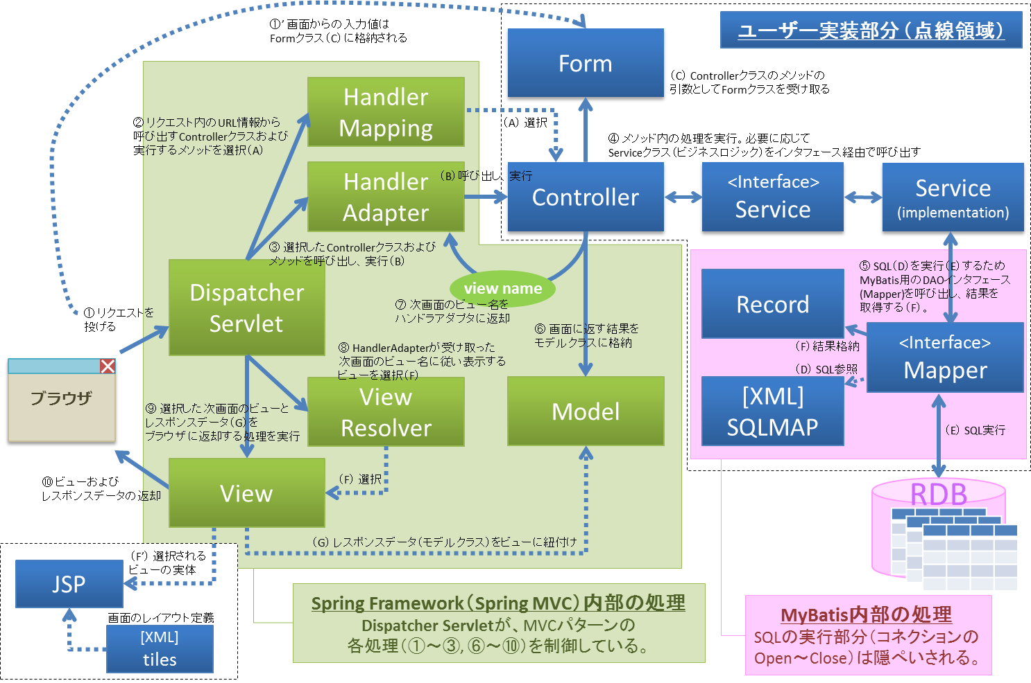

 |  |  |  | 参考）
 |  |  |  | 01_概要/01_全体概要/02_DukeNavire 全体概要説明書_ver.1.4.0.pptx

